Abschnitt 10 ; 11
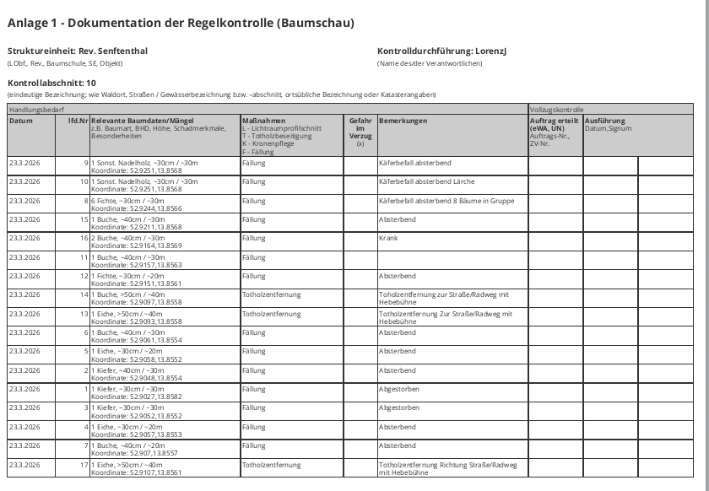
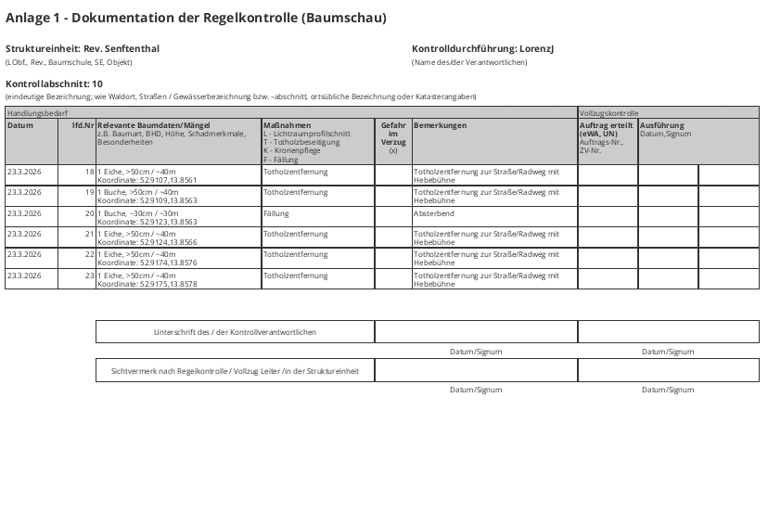
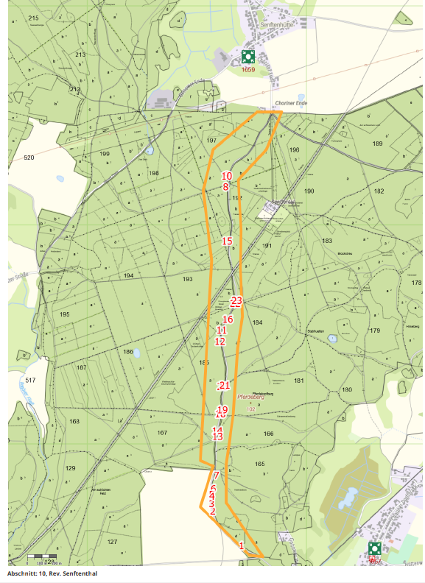
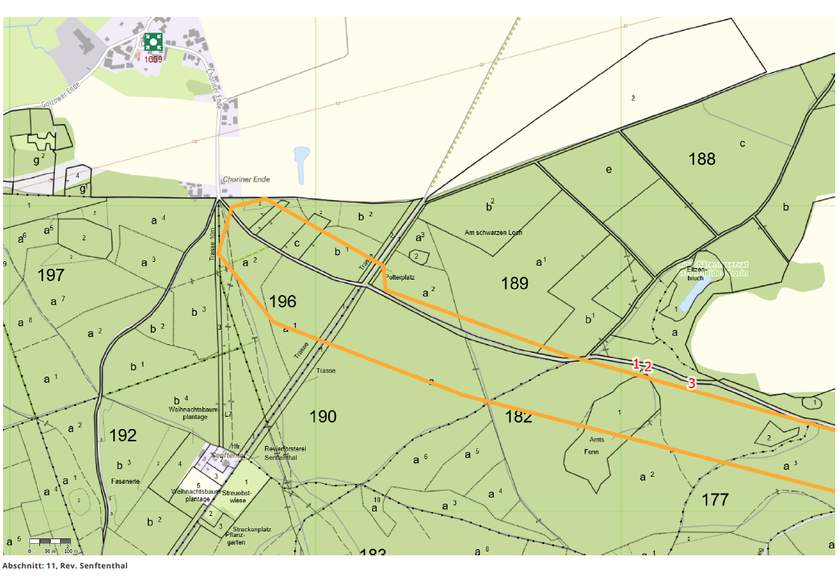
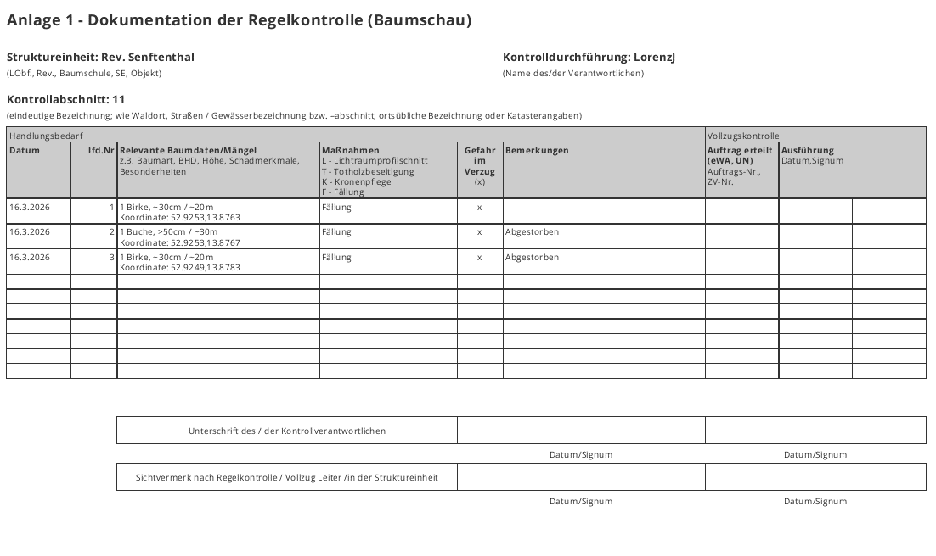
Landesbetrieb Forst Brandenburg |  | 2026
Forstbetrieb Chorin
Amt Chorin 11
16230 Chorin
Vergabenummer: LFB 2026 035500 - 11

Karte: | siehe unten

